套刻20x
-0.225 | 120.243 | -58.664865788 | 53.48306313 |  | 20x |  | x1 | y1 | x2 | y2 | x3 | y3 | x4 | y4 | x5 | y5 | x6 | y6 | x7 | y7
119.775 | 120.243 | 61.333667495 | 53.094556225 |  | Test points (mm) | P1 | -58.664865788 | 53.48306313 | -60.326361997 | 50.941551619 | -60.326382319 | 50.941608373 | -59.784059643 | 51.305553851 | -61.101124828 | 53.503996409 | -61.365729177 | 53.92948237 | -61.306919161 | 54.133261916
119.775 | 0.243 | 60.9465148 | -66.904847961 |  |  | P2 | 61.333667495 | 53.094556225 | 59.674271348 | 51.149878238 | 59.674225163 | 51.149974226 | 60.215182827 | 50.701329006 | 58.899270567 | 53.281889393 | 58.63390523 | 53.425107529 | 58.691651516 | 54.765789421
-0.225 | 0.243 | -59.052737322 | -66.515777833 |  |  | P3 | 60.9465148 | -66.904847961 | 59.882397889 | -68.850165508 | 59.882393262 | -68.850151521 | 59.611043397 | -69.297041604 | 58.677066942 | -66.717921167 | 58.129398604 | -66.57377305 | 59.324006936 | -65.232591158
 |  |  |  |  |  | P4 | -59.052737322 | -66.515777833 | -60.118268762 | -69.058301229 | -60.118174348 | -69.058288836 | -60.388019674 | -68.693112768 | -61.323463584 | -66.496049462 | -61.870208953 | -66.069746322 | -60.673783546 | -65.865130309
-0.225 | 120.243 | -60.326361997 | 50.941551619 |  | test RD (mm) | P12 | 119.9991622 | 100*100mm | 120.00081418 | 100*101mm | 120.00078838 | 100*102mm | 120.00076367 | 100*103mm | 120.00060094 | 100*104mm | 120.00069438 | 100*105mm | 120.00023773 | 100*106mm
119.775 | 120.243 | 59.674271348 | 51.149878238 |  |  | P23 | 120.00002872 | 1 2 | 120.00022423 | 2 2 | 120.0003063 | 3 2 | 119.99989139 | 4 2 | 120.00001629 | 5 2 | 119.99994111 | 6 2 | 120.00004673 | 7 2
119.775 | 0.243 | 59.882397889 | -68.850165508 |  |  | P34 | 119.99988286 |  | 120.00084715 |  | 120.00074811 |  | 120.00058278 |  | 120.00073564 |  | 120.00066607 |  | 119.99945761
-0.225 | 0.243 | -60.118268762 | -69.058301229 |  |  | P14 | 119.99946782 | 4 3 | 120.00003328 | 5 3 | 120.00007784 | 6 3 | 120.00018649 | 7 3 | 120.00025185 | 8 3 | 120.00028911 | 9 3 | 120.00006249 | 10 3
 |  |  |  |  |  | P24 | 169.70420878 | 120 | 169.7063908 | 120 | 169.70635076 | 120 | 169.70611415 | 120 | 169.70639482 | 120 | 169.70639832 | 120 | 169.70540911 | 120
-0.225 | 120.243 | -60.326382319 | 50.941608373 |  |  | P13 | 169.70601493 | 120 | 169.706221 | 120 | 169.7062623 | 120 | 169.70614798 | 120 | 169.70599485 | 120 | 169.70598142 | 120 | 169.70570766 | 120
119.775 | 120.243 | 59.674225163 | 51.149974226 |  | 正交性 (arc sec) | 正交性1 | 1.0938336012 |  | -0.3988269989 |  | -0.26925804705 |  | 0.45019365342 |  | -0.3994398321 |  | -0.18329904107 |  | 1.046865744
119.775 | 0.243 | 59.882393262 | -68.850151521 |  |  | 正交性2 | -2.3325484514 |  | 0.34214883204 |  | 0.33847532894 |  | -0.13927188797 |  | 0.16791820967 |  | 0.2319662674 |  | 0.2940654553
-0.225 | 0.243 | -60.118174348 | -69.058288836 |  |  | 正交性3 | 3.2966529456 |  | -0.013923487234 |  | 0.054229673987 |  | -0.36797109769 |  | -0.57281452132 |  | -0.83012723735 |  | -0.32115239297
 |  |  |  |  |  | 正交性4 | -2.0579380954 |  | 0.070601654085 |  | -0.12344695598 |  | 0.057049332401 |  | 0.80433614375 |  | 0.78146001092 |  | -1.0197788063
-0.225 | 120.243 | -59.784059643 | 51.305553851 |  | 涨缩(u) | P12-X | -0.8378038746 |  | 0.81417784872 |  | 0.78838247816 |  | 0.76366861575 |  | 0.60094218503 |  | 0.69438081979 |  | 0.23773075988
119.775 | 120.243 | 60.215182827 | 50.701329006 |  |  | P23-Y | 0.028717549725 |  | 0.22423123217 |  | 0.30630490511 |  | -0.10861100891 |  | 0.016287032068 |  | -0.058886963075 |  | 0.046728599727
119.775 | 0.243 | 59.611043397 | -69.297041604 |  |  | P34-X | -0.11714432921 |  | 0.84715171388 |  | 0.74811331234 |  | 0.58278154749 |  | 0.73563671071 |  | 0.66606820293 |  | -0.5423917719
-0.225 | 0.243 | -60.388019674 | -68.693112768 |  |  | P14-Y | -0.53218114692 |  | 0.033276178144 |  | 0.077836911743 |  | 0.18649268971 |  | 0.25184778693 |  | 0.28911088604 |  | 0.062488493668
 |  |  |  |  |  | (P12-P34)&(p12+p34)/2 | -0.72065954539 | -4.7747410191E-06 | -0.03297386516 | 8.306647813E-06 | 0.040269165822 | 7.6824789525E-06 | 0.18088706825 | 6.7322508162E-06 | -0.13469452568 | 6.6828944787E-06 | 0.028312616863 | 6.8022451136E-06 | 0.78012253178 | -1.5233050601E-06
-0.225 | 120.243 | -61.101124828 | 53.503996409 |  |  | (P14-P23)&(p23+p34)/2 | -0.56089869665 | -2.517317986E-06 | -0.19095505402 | 1.2875370516E-06 | -0.22846799337 | 1.9207090843E-06 | 0.29510369862 | 3.8940840398E-07 | 0.23556075486 | 1.340674095E-06 | 0.34799784912 | 1.1511196148E-06 | 0.015759893941 | 5.4608546698E-07
119.775 | 120.243 | 58.899270567 | 53.281889393 |  |  | P13-P24 | 1.8061466875 |  | -0.16979713172 |  | -0.088458360921 |  | 0.033824969535 |  | -0.39996562396 |  | -0.41690264956 |  | 0.29854249397
119.775 | 0.243 | 58.677066942 | -66.717921167
-0.225 | 0.243 | -61.323463584 | -66.496049462

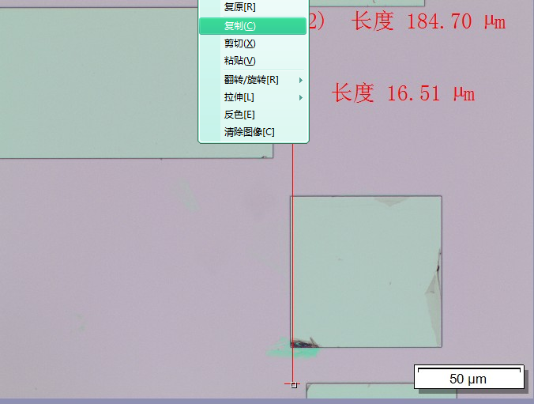
-0.225 | 120.243 | -61.365729177 | 53.92948237
119.775 | 120.243 | 58.63390523 | 53.425107529
119.775 | 0.243 | 58.129398604 | -66.57377305
-0.225 | 0.243 | -61.870208953 | -66.069746322

-0.225 | 120.243 | -61.306919161 | 54.133261916
119.775 | 120.243 | 58.691651516 | 54.765789421
119.775 | 0.243 | 59.324006936 | -65.232591158
-0.225 | 0.243 | -60.673783546 | -65.865130309

 |  |  | X |  | Y
 |  | 1 | 9.86 | 0 | 10.37 | 11.52
 |  | 2 | 0 | 12.8 | 10.37 | 11.52
 |  | 3 | 9.22 | 12.29 | 10.11 | 11.52
 |  | 4 | 9.47 | 12.8 | 0 | 11.52
 |  | 5 | 10.11 | 12.29 | 10.37 | 11.39
 |  | 6 | 0 | 11.9 | 10.5 | 11.52
 |  | 7 | 9.34 | 12.54 | 10.5 | 11.39
 |  | 8 | 9.6 | 12.16 | 10.5 | 0
 |  | 9 | 9.98 | 0 | 0 | 0
 |  |  | 9.6542857143 | 12.397142857 | 10.388571429 | 11.482857143

 |  |  | 0.0013714285714 |  | 0.00054714285714

 |  |  | -0.01651 |  | 0.1847

 |  |  | -0.015138571429 |  | 0.18415285714

 |  |  | -0.015338571429

 |  | X | Y
 | 套刻偏移 | -0.015338571429 | 0.18415285714
 | 涨缩 | 1.0000048 | 1.0000025

